Sheet1
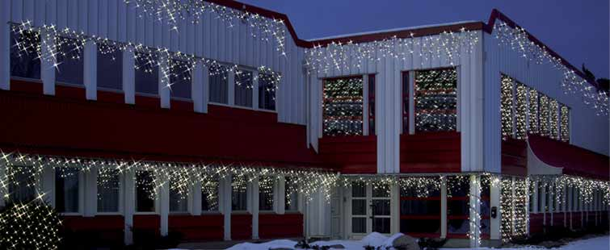
ВНИМАНИЕ! С 01 октября стартует уникальное предложение на уличные гирлянды-конструкторы серии "System LED" (пр-во Швеция)
Предложение действует только на гирлянды перечисленные в таблице. Акция запланирована до 01 декабря, но может завершиться раньше. Успей заказать сейчас! Весь товар на складе в г.Санкт Петербурге ! Выбирая качество - выбирайте гирлянды "System LED" !
Вы можете заполнить поле "Количество" и система сама подсчитает сумму Вашего заказа по новой цене. После этого Вам нужно только выслать готовый файл на наш E-mail spbsale1@svetlitsa.net
Гирлянды с возможностью расширения и комбинирования

схематичное изображение | код товара | наименование | кол-во | цена NEW ! | сумма
 | 465-08 | Провод расширения 50 ламп 5 м неоновый | 0 | 975.0р. | - р.
 | 465-06 | Провод расширения 50 ламп 5 м неоновый тёпло-белый | 0 | 975.0р. | - р.
 | 465-48 | Провод расширения с "сосульками" 3 х 0,4 метра неоновый | 0 | 1,175.0р. | - р.
 | 465-49 | Провод расширения с "сосульками" 3 х 0,4 метра неоновый синий | 0 | 1,175.0р. | - р.
 | 465-46 | Провод расширения с "сосульками" 3 х 0,4 метра неоновый тёпло-белый | 0 | 1,175.0р. | - р.
 | 465-38 | Провод расш. с "сосульками" 2 х 1 м неон | 0 | 1,998.0р. | - р.
 | 465-39 | Провод расш. с "сосульками" 2 х 1 м неон синий | 0 | 1,998.0р. | - р.
 | 465-36 | Провод расш. с "сосульками" 2 х 1 м неоновый тёпло-белый | 0 | 1,998.0р. | - р.
 | 465-28 | Провод стартовый 1,8 м | 0 | 520.0р. | - р.

 |  |  |  | итого | - р.

Как это выглядит?

